nginx-https
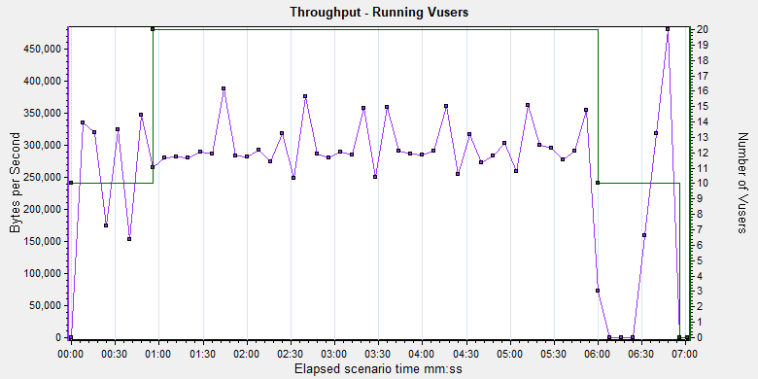
场景 | 最高并发数 | 启动梯度 | 稳态时间 | 停止梯度 | 平均吞吐（B/s） | 最小响应 | 平均响应 | 最大响应 | 通过事务 | 失败事务 | 平均事务
20并发5min | 20 | 10人/1min | 5min | 10人/min | 266,024 | 0.037 | 0.117 | 30.131 | 61,100 | 0 | 145.131
50并发5min | 50 | 10人/1min | 5min | 10人/min | 252,719 | 0.039 | 0.275 | 30.358 | 91,408 | 0 | 145.131

事务图
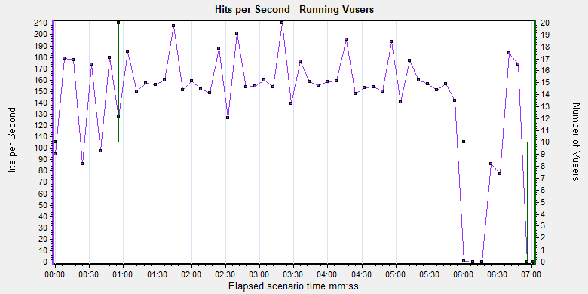

响应图
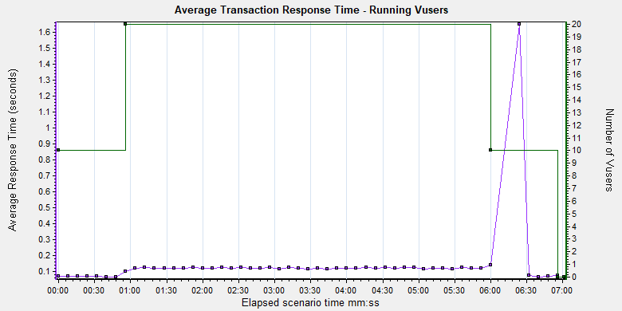

吞吐量图

